Sayfa1
 |  |  | Risk Değerlendirme Listesi |  |  |  |  | Doküman No: GAZİ.LS.0006 Yayın Tarihi: 01.06.2022 Revizyon Tarihi: Revizyon No: Sayfa: 1/1
GAZİ ÜNİVERSİTESİ PROSES RİSK DEĞERLENDİRME TABLOSU
NO | YER | PROSESE YÖNELİK TEHDİTLER (TEHLİKE) | PROSESE YÖNELİK RİSKLER | ETKİLENEN | O | Ş | R | SORUMLULAR | TERMİN
GAZİ.PR.0001 | 1.EĞİTİM VE ÖĞRETİM PROSESİ 1-1 Programların belirlenmesi,Onayı, Sürekli İzlenmesi ve Güncellenmesi Prosesi | 1.Öğrencilerin program yeterliliklerine sahip olmadan mezun olması. | 1.Üniversitenin tercih edilebilirliği azalır 2.Mezunların iş bulma oranı düşer. 3.Sektörün talep ettiği nitelikli mezunlar yetiştirilmemiş olur. | Öğrenciler, Gazi Üniversitesi | 1 | 5 | 5 | Akademik Birimler, İç Kontrol Kordinasyon Grubu, Kalite Komisyonu, Risk İzleme Komisyonu, Strateji Geliştirme Kurulu, Kariyer Planlama, Öğrenci İşleri Daire Başkanlığı, Bilgi İşlem Daire Başkanlığı | Aksiyon Planında Yer Almaktadır.
GAZİ.PR.0002 | 1.EĞİTİM VE ÖĞRETİM PROSESİ 1.2-Öğrenci Merkezli Öğrenme, Öğretme ve Değerlendirme Prosesi | 1.Programların öğrenci merkezli öğrenmeyi sağlayacak şekilde olmaması. | 1.Üniversitesinin tercih edilebilirliği azalır, 2.Mezun olduğu alanda iş yapma oranı düşer, 3.Mezunların iş yapma yeteneği düşer, 4.Öğrencilerin ve toplumun beklentileri karşılanmamış olur. | Öğrenciler, Gazi Üniversitesi, Toplum | 1 | 5 | 5 | Akademik Birimler, Öğrenci İşleri Daire Başkanlığı | Aksiyon Planında Yer Almaktadır.
GAZİ.PR.0003 | 1.EĞİTİM VE ÖĞRETİM PROSESİ 1.3-Öğrencinin Kabulü ve Gelişimi, Tanıma, Sertifikalandırma ve Eğitim Öğretim Kadrosu Prosesi | 1.Öğrenci olmaması ve öğretim elemanı bulunamaması | 1.Üniversitenin tercih edilebilirliği azalır. 2.Üniversitenin akademik gelişimini yavaşlatır. 3.Üniversitenin imajı zedelenir ve tanınırlığı azalır. | Öğrenciler, Gazi Üniversitesi | 2 | 5 | 10 | Akademik Birimler, Öğrenci İşleri Daire Başkanlığı, Bilgi İşlem Daire Başkanlığı, Sağlık Kültür ve Spor Daire Başkanlığı, PDB, Sürekli Eğitim Merkezi, Kariyer Araştırma ve Uygulama Merkez | Aksiyon Planında Yer Almaktadır.
GAZİ.PR.0004 | 1.EĞİTİM VE ÖĞRETİM PROSESİ 1.4-Öğrenme Kaynakları, Erişilebilirlik ve Destekler Prosesi, | 1.Bütçede yeterli ödeneğin ayrılamaması | 1.Üniversitenin tercih edilebilirliği azalır 2.Üniversitemiz birimlerinin farklı yerleşkelerde olması nedeniyle organizasyon ve koordinasyon eksikliği 3.Öğrencilerin burs imkanlarına yönelik burs eksikliği 4.Küresel salgın vb. nedeniyle düzenlenen ve fiziksel aktivite etkinliklerine katılımın az olması | Öğrenciler, Gazi Üniversitesi | 3 | 4 | 12 | Sağlık Kültür ve Spor Daire Başkanlığı Öğrenci İşleri Daire Başkanlığı Bilgi İşlem Daire Başkanlığı GUZEM | Aksiyon Planında Yer Almaktadır.
GAZİ.PR.0005 | 1.EĞİTİM VE ÖĞRETİM PROSESİ 1.5- Öğrenci İşleri Prosesi | 1.Kontenjanların dolmaması | 1.Üniversitenin tercih edilebilirliği azalır 2.Öğrenci Bilgi Sisteminde oluşan arıza 3.Başvuru evrakı eksik ya da şartları uygun olmayan öğrenci alımı 4.Çalışan sayısının yetersizliği | Öğrenciler, Gazi Üniversitesi, Personel | 3 | 4 | 12 | Öğrenci İşleri Daire Başkanlığı | Aksiyon Planında Yer Almaktadır.
 |  | 2.Teknolojik alt yapıda yaşanabilecek aksaklıklar | 1.Üniversitenin tercih edilebilirliği azalır 2.Öğrenci Bilgi Sisteminde oluşan arıza 3.Başvuru evrakı eksik ya da şartları uygun olmayan öğrenci alımı 4.Çalışan sayısının yetersizliği | Öğrenciler, Gazi Üniversitesi, Personel | 3 | 4 | 12 | Öğrenci İşleri Daire Başkanlığı | Aksiyon Planında Yer Almaktadır.
 |  | 3.Personel kaynaklı yaşanabilecek aksaklıklar | 1.Üniversitenin tercih edilebilirliği azalır 2.Öğrenci Bilgi Sisteminde oluşan arıza 3.Başvuru evrakı eksik ya da şartları uygun olmayan öğrenci alımı 4.Çalışan sayısının yetersizliği | Öğrenciler, Gazi Üniversitesi, Personel | 3 | 4 | 12 | Öğrenci İşleri Daire Başkanlığı | Aksiyon Planında Yer Almaktadır.
 |  | 4.Mevzuattaki öngörülemeyen değişiklikler | 1.Üniversitenin tercih edilebilirliği azalır 2.Öğrenci Bilgi Sisteminde oluşan arıza 3.Başvuru evrakı eksik ya da şartları uygun olmayan öğrenci alımı 4.Çalışan sayısının yetersizliği | Öğrenciler,Gazi Üniversitesi,Personel | 3 | 4 | 12 | Öğrenci İşleri Daire Başkanlığı | Aksiyon Planında Yer Almaktadır.
 |  | 5.Afet, Salgın Hastalıklar ve Mücbir sebepler vb | 1.Üniversitenin tercih edilebilirliği azalır 2.Öğrenci Bilgi Sisteminde oluşan arıza 3.Başvuru evrakı eksik ya da şartları uygun olmayan öğrenci alımı 4.Çalışan sayısının yetersizliği | Öğrenciler, Gazi Üniversitesi, Personel | 3 | 4 | 12 | Öğrenci İşleri Daire Başkanlığı | Aksiyon Planında Yer Almaktadır.
GAZİ.PR.0006 | 2.ARAŞTIRMA VE GELİŞTİRME PROSESİ 2.1.Araştırma Kaynakları ve Hedefleri | 1.Araştırma maliyetlerinin artması ile bilimsel araştırmalar biriminin bütçesinde azalma olması. | 1.Bilimsel araştırmalar gerçekleştirilemez ve yayın üretilemez. 2.Kaynakların etkin kullanımı sağlanmaz, proje üretilemez. 3.Araştırma ve uygulama merkezlerinde akreditasyon ve standart normları uygulanamaz. 4.Öğrencilerin gelişimine sınırlı katkı sağlar. 5.Akademik gelişimde beklenen etki sağlanamaz. 6.Öğrencilerin araştırmacı niteliklerinin artırılamaz. | Öğrenciler, Gazi Üniversitesi, Akademik Personel, Tedarikçiler | 2 | 4 | 8 | Akademik Birimler, Araştırma-Geliştirme Kurum Koordinatörlüğü, Bilim,Eğitim,Sanat,Teknoloji, Girişimcilik, Yenilikçilik Kurulu (Gazi BEST), Strateji Geliştirme Daire Başkanlığı, Yapı İşleri ve Teknik Daire Başkanlığı, Personel Daire Başkanlığı, Araştırma-Geliştirme Kurum Koordinatörlüğü, | Aksiyon Planında Yer Almaktadır.
GAZİ.PR.0006 | 2.ARAŞTIRMA VE GELİŞTİRME PROSESİ 2.1.Araştırma Kaynakları ve Hedefleri | 2.Fiziki alanların iyileştirilmesinin yüksek maliyeti. | 1.Bilimsel araştırmalar gerçekleştirilemez ve yayın üretilemez. 2.Kaynakların etkin kullanımı sağlanmaz, proje üretilemez. 3.Araştırma ve uygulama merkezlerinde akreditasyon ve standart normları uygulanamaz. 4.Öğrencilerin gelişimine sınırlı katkı sağlar. 5.Akademik gelişimde beklenen etki sağlanamaz. 6.Öğrencilerin araştırmacı niteliklerinin artırılamaz. | Öğrenciler, Gazi Üniversitesi, Akademik Personel, Tedarikçiler | 2 | 4 | 8 | Akademik Birimler, Araştırma-Geliştirme Kurum Koordinatörlüğü, Bilim,Eğitim,Sanat,Teknoloji, Girişimcilik, Yenilikçilik Kurulu (Gazi BEST), Strateji Geliştirme Daire Başkanlığı, Yapı İşleri ve Teknik Daire Başkanlığı, Personel Daire Başkanlığı, Araştırma-Geliştirme Kurum Koordinatörlüğü, | Aksiyon Planında Yer Almaktadır.
...
GAZİ.PR.0012 | 3.LİDERLİK, YÖNETİM VE PLANLAMA PROSESİ 3.4.Destek Hizmetleri Prosesi | 5. İş kazaları | 1.Eğitim öğretim ve araştırma faaliyetlerinin aksaması, 2.Kamu kaynaklarının etkin kullanılamaması. | Öğrenciler, Gazi Üniversitesi, Akademik Personel, İdari personel, Tedarikçiler | 3 | 2 | 6 | İdari ve Mali İşler Daire Başkanlığı, Tüm Birimler | Aksiyon Planında Yer Almaktadır.
GAZİ.PR.0013 | 3.LİDERLİK, YÖNETİM VE PLANLAMA PROSESİ 3.5.Toplumsal Katkı Prosesi | 1.Toplumsal katkı alanlarını belirleyecek mekanizmaların yetersizliği ve kurallarının net olarak belirtilmemesi, | 1.Kurumsallaşma hedeflerine ulaşamamak, 2.Üniversite hizmetlerine olan talebin düşmesi, 3.Paydaş memnuniyetinin düşmesi ve aidiyet duygusunun zayıflaması. | Öğrenciler, Gazi Üniversitesi, Akademik Personel, İdari Personel, Tedarikçiler | 1 | 5 | 5 | Sağlık Kültür ve Spor Daire Başkanlığı, Kütüphane ve Dokümantasyon Daire Başkanlığı, Bilgi İşlem Daire Başkanlığı, Tüm Birimler | Aksiyon Planında Yer Almaktadır.
GAZİ.PR.0013 | 3.LİDERLİK, YÖNETİM VE PLANLAMA PROSESİ 3.5.Toplumsal Katkı Prosesi | 2.Öğrenci topluluklarına yeterli düzeyde maddi desteğin verilememesi, | 1.Kurumsallaşma hedeflerine ulaşamamak, 2.Üniversite hizmetlerine olan talebin düşmesi, 3.Paydaş memnuniyetinin düşmesi ve aidiyet duygusunun zayıflaması. | Öğrenciler, Gazi Üniversitesi, Akademik Personel, İdari Personel, Tedarikçiler | 1 | 5 | 5 | Sağlık Kültür ve Spor Daire Başkanlığı, Kütüphane ve Dokümantasyon Daire Başkanlığı, Bilgi İşlem Daire Başkanlığı, Tüm Birimler | Aksiyon Planında Yer Almaktadır.
GAZİ.PR.0013 | 3.LİDERLİK, YÖNETİM VE PLANLAMA PROSESİ 3.5.Toplumsal Katkı Prosesi | 3.Yerleşkede sosyal faaliyetler için yeterli mekân olmaması | 1.Kurumsallaşma hedeflerine ulaşamamak, 2.Üniversite hizmetlerine olan talebin düşmesi, 3.Paydaş memnuniyetinin düşmesi ve aidiyet duygusunun zayıflaması. | Öğrenciler, Gazi Üniversitesi, Akademik Personel, İdari Personel, Tedarikçiler | 1 | 5 | 5 | Sağlık Kültür ve Spor Daire Başkanlığı, Kütüphane ve Dokümantasyon Daire Başkanlığı, Bilgi İşlem Daire Başkanlığı, Tüm Birimler | Aksiyon Planında Yer Almaktadır.
GAZİ.PR.0014 | 4.ÖLÇME VE İYİLEŞTİRME PROSESİ 4.1.Paydaş Memnuniyet Prosesi | 1.Paydaş katılım oranının yetersiz olması | 1.Yeterli veri toplanamaz . 2.Karar almada yeterli bilgi oluşturulamaması. 3.Doğru karar almada güçlük yaşanır. 4.Paydaş beklentileri net olarak tespit edilemez. 5.Paydaş beklentilerini karşılamaya yönelik planlama yapılmaz. | Öğrenciler, Gazi Üniversitesi, Akademik Personel, İdari Personel, Tedarikçiler | 1 | 3 | 3 | Kalite Komisyonu, G.Ü. Danışma Kurulu, Akademik Birimler Uygulama Ve Araştırma Merkezleri, İdari Birimler, | Aksiyon Planında Yer Almaktadır.
GAZİ.PR.0014 | 4.ÖLÇME VE İYİLEŞTİRME PROSESİ 4.1.Paydaş Memnuniyet Prosesi | 2.Verilerin yeterli ve doğru toplanamayıp etkin analiz edilememesi. | 1.Yeterli veri toplanamaz . 2.Karar almada yeterli bilgi oluşturulamaması. 3.Doğru karar almada güçlük yaşanır. 4.Paydaş beklentileri net olarak tespit edilemez. 5.Paydaş beklentilerini karşılamaya yönelik planlama yapılmaz. | Öğrenciler, Gazi Üniversitesi, Akademik Personel, İdari personel, Tedarikçiler | 1 | 3 | 3 | Kalite Komisyonu, G.Ü. Danışma Kurulu, Akademik Birimler Uygulama Ve Araştırma Merkezleri, İdari Birimler, | Aksiyon Planında Yer Almaktadır.
GAZİ.PR.0015 | 4.ÖLÇME VE İYİLEŞTİRME PROSESİ 4.2-Kalite Yönetim Sistemi İç Tetkik Prosesi | 1.Tetkiklerin etkin olarak yapılamaması | 1.KYS’nin etkinliği net olarak ölçülemez. 2.Düzeltici faaliyet için doğru bilgi toplanamaz. 3.Düzeltici faaliyetleri beklenen sonucu vermez. | Öğrenciler, Gazi Üniversitesi, Akademik Personel, İdari Personel, Tedarikçiler | 2 | 3 | 6 | KYS Çalişma Grubu | Aksiyon Planında Yer Almaktadır.
 |  | Önemsiz Risk (1) | Katlanabilir Risk (2-6) |  | Orta Risk (8-12) |  |  | Önemli Risk (15-20) | Katlanılamaz risk (25)

Tablo 1 Riskin Gerçekleşme Olasılığı |  |  | Tablo 2 Risk Etki Değerlendirme Tablosu
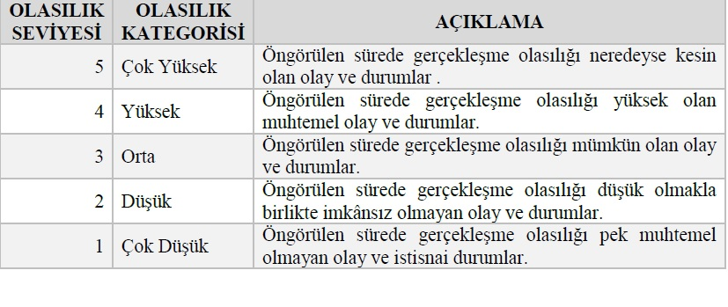
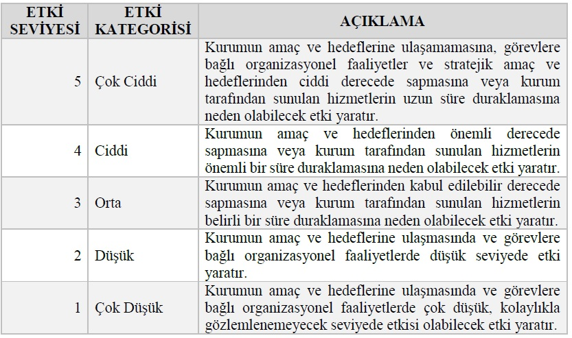

Tablo 3 Risk Matrisi

